Пропозиція_товари
 |  |  |  |  |  |  | Додаток №1 до Запиту
 |  | Форма цінової пропозиції

(Назва Учасника), надає свою пропозицію щодо участі у закупівлі метизів.
Відомості про підприємство |  |  |  | Повне найменування учасника – суб’єкта господарювання
 |  |  |  | Ідентифікаційний код за ЄДРПОУ або реєстраційний номер облікової картки платника податків
 |  |  |  | Реквізити (адреса - юридична та фактична, телефон, факс, телефон для контактів, e-mail, розрахунковий рахунок)
Відомості про особу (осіб), які уповноважені представляти інтереси Учасника |  |  |  | (Прізвище, ім’я, по батькові, посада, контактний телефон).
Допускаються будь-які аналоги з технічними та функціональними характеристиками не гірше наведених. Учаснику необхідно вказати модель (торгову марку), виробника та детально зазначати технічні характеристики продукції у відповідності до параметрів та вимог технічного опису даної таблиці. Вартість доставки має бути врахована у вартість товару.

№ п/п | Технічні характеристики та опис |  |  | Одиниця виміру | Кількість | Ціна, за одиницю, (з урахуванням всіх податків і зборів) * | Вартість, грн., (з урахуванням всіх податків і зборів) *

 | Запит** |  | Пропозиція (вказати модель (торгову марку), виробника, параметри та характеристики продукції)
1 | Ємність для зберігання для метизів 230х160х120 мм | Матеріал корпусу: пластик Кількість лотків: 1 шт. Довжина: 16 см Висота: 12 см Ширина: 23 см Країна-виробник: Китай |  | шт. | 10 |  | 0.00
2 | Ємність для зберігання для дрібних деталей для метизів 160х100х85 мм | Матеріал корпусу: пластик Кількість лотків: 1 шт. Довжина: 16 см Висота: 8,5 см Ширина: 10 см Країна-виробник: Китай |  | шт. | 10 |  | 0.00
3 | Ящик для дрібних деталей 350x210x200 мм | Матеріал корпусу: пластик Кількість лотків: 1 шт. Довжина: 35 см Висота: 20 см Ширина: 21 см Країна-виробник: Китай |  | шт. | 10 |  | 0.00
4 | Органайзер для дрібних деталей 380" 127060 | Матеріал корпусу: пластик Кількість лотків: 1 шт. Довжина: 35 см Висота: 20 см Ширина: 21 см Країна-виробник: Китай |  | шт. | 10 |  | 0.00
5 | Лоток для метизів 140х105х75 мм з кришкою синій | Матеріал корпусу: пластик Кількість лотків: 1 шт. Довжина: 35 см Висота: 20 см Ширина: 21 см Країна-виробник: Китай |  | шт. | 30 |  | 0.00
6 | Лоток довгий 275х100х70 мм (для інструментів) синій | Вид: лоток Довжина: 275 мм Матеріал: пластик Ширина: 100 мм Країна-виробник:Україна |  | шт. | 30 |  | 0.00
7 | Лоток для метизів 140х105х75 мм з кришкою оранжевий | Вид: лоток Довжина: 140 мм Країна реєстрації бренду: Україна Ширина: 105 мм Колір виробника: помаранчевий Країна-виробник: Україна |  | шт. | 30 |  | 0.00
8 | Лоток довгий 275х100х70 мм з кришкою та розділювачами синій | Вид: лоток Довжина: 275 мм Країна реєстрації бренду: Україна Комплектація: 1 шт Матеріал: пластик Ширина: 100 мм Колір виробника: синій Країна-виробник: Україна |  | шт. | 20 |  | 0.00
9 | Лоток довгий 275х100х70 мм оранжевий | Вид: лоток Довжина: 275 мм Країна реєстрації бренду: Україна Ширина: 100 мм Колір виробника: помаранчевий Країна-виробник: Україна |  | шт. | 20 |  | 0.00
10 | Лоток для метизів 140х105х75 мм з кришкою темно-жовтий | Вид: лоток Довжина: 140 мм Країна реєстрації бренду: Україна Ширина: 105 мм Колір виробника: жовтий Країна-виробник: Україна |  | шт. | 20 |  | 0.00
11 | Коуш для сталевих канатів 2 мм нержавіюча сталь 1 шт. | Діаметр: 2 мм Матеріал: нержавіюча сталь Країна-виробник: Україна |  | шт. | 130 |  | 0.00
12 | Затискач для троса подвійний snapt 2 мм сталь | Тип затискача: подвійний Duplex Діаметр троса: 2 мм Матеріал: сталь Покриття: білий цинк Кількість в упаковці: 1 шт. Країна-виробник: Китай |  | уп. | 130 |  | 0.00
13 | Затискач для троса дуговий 3 мм 3 шт | Покриття: білий цинк Матеріал: сталь Діаметр троса: 3 мм Тип затискача: дуговий Кількість в упаковці: 3 шт. Країна-виробник: Китай |  | уп. | 130 |  | 0.00
14 | Трос оцинкований сталевий D=2 мм на метраж пог. м DIN 3053 | Тип: оцинкований Кратність: на метраж Матеріал: сталь Відповідність стандарту: DIN3055 Розривне навантаження: 260 кг Кількість в упаковці пог.м: 200 Країна-виробник: Україна Покриття: білий цинк Тип серцевини: волоконний |  | пог.м. | 130 |  | 0.00
15 | Хомут гвинтовий 26 шт. YT-06782 | Матеріал: метал Матеріал рукоятки: пластик Розміри: 16 мм – 8 шт. 22 мм – 6 шт. 25 мм –4 шт. 28 мм – 2 шт. 35 мм – 2 шт. 40 мм – 4 шт. Комплектація: хомути пластиковий кейс. Країна-виробник: Польща |  | шт. | 6 |  | 0.00
16 | 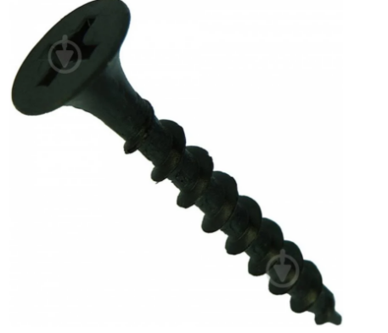 Саморіз по дереву для гіпсокартону 3,5x51 мм 1 кг | Тип: саморіз по дереву,саморіз для гіпсокартону по дереву Тип головки: потайна Діаметр: 3,5 мм Довжина: 51 мм Покриття: фосфат Матеріал установки: для гіпсокартону,для фанери,для ДСП для дерева Тип шліца:PH Кількість в упаковці, кг: 1 Кількість в кілограмі: 409 шт. Країна-виробник: Україна |  | уп. | 12 |  | 0.00
17 | 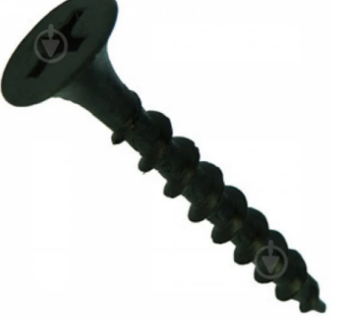 Саморіз по дереву для гіпсокартону 3,5x41 мм 1 кг | Тип: саморіз по дереву,саморіз для гіпсокартону по дереву Тип головки: потайна Діаметр: 3,5 мм Довжина: 41 мм Покриття: фосфат Матеріал установки:для гіпсокартону,для фанери,для ДСП, для дерева Тип шліца: PH Кількість в упаковці, кг: 1 Кількість в кілограмі: 492 шт. Країна-виробник: Україна |  | уп. | 12 |  | 0.00
18 | 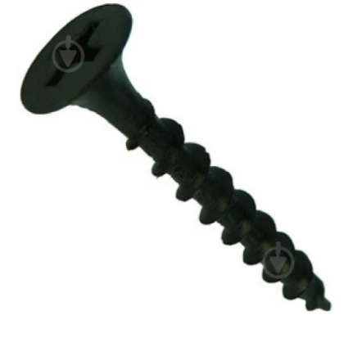 Саморіз по дереву для гіпсокартону 3,5x32 мм 1 кг | Тип: саморіз по дереву,саморіз для гіпсокартону по дереву Тип головки: потайна Діаметр: 3,5 мм Довжина: 32 мм Покриття: фосфат Матеріал установки:для гіпсокартону,для фанери,для ДСП, для дерева Тип шліца: PH Кількість в упаковці, кг: 1 Кількість в кілограмі: 613 шт. Країна-виробник: Україна |  | уп. | 12 |  | 0.00
19 | Саморіз з пресшайбою гострий 4,2x51 мм вага 80L4251-2 | Тип: саморіз по дереву,саморіз по металу Тип головки: пресшайба Діаметр: 4,2 мм Довжина: 51 мм Покриття: білий цинк Матеріал установки:для дерева,для металу,для фанери Тип шліца: PH Кількість в кілограмі: 258 шт. Матеріал: сталь |  | кг | 12 |  | 0.00
20 | 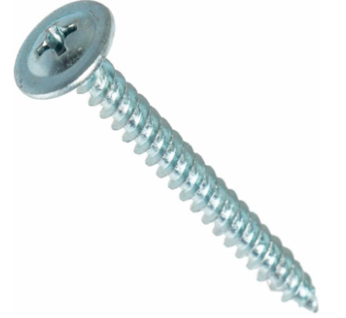 Саморіз з пресшайбою гострий 4,2x41 мм оцинкована сталь 80L4241-2 | Тип: саморіз по дереву,саморіз по металу Тип головки: пресшайба Діаметр: 4,2 мм Довжина: 41 мм Покриття: білий цинк Матеріал установки: для фанери,для дерева,для металу Тип шліца: PH Кількість в кілограмі: 278 шт. Країна-виробник: Китай |  | кг | 12 |  | 0.00
21 | 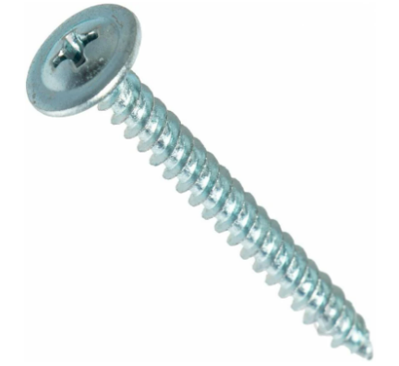 Саморіз з пресшайбою гострий 4,2x32 мм вага | Тип: саморіз по дереву, саморіз по металу Тип головки: пресшайба Діаметр: 4,2 мм Довжина: 32 мм Покриття: білий цинк Матеріал установки: для фанери,для металу, для дерева Тип шліца: PH Кількість в кілограмі: 348 шт. Країна-виробник: Китай |  | кг | 12 |  | 0.00
22 | 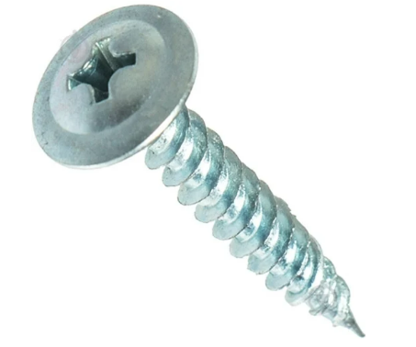 Саморіз з пресшайбою гострий 4,2x19 мм оцинкована сталь | Тип: саморіз по дереву,саморіз по металу Тип головки: пресшайба Діаметр: 4,2 мм Довжина: 19 мм Покриття: білий цинк Матеріал установки: для фанери, для дерева, для металу Тип шліца: PH Кількість в кілограмі: 490 шт. Країна-виробник: Китай |  | кг | 12 |  | 0.00
23 | 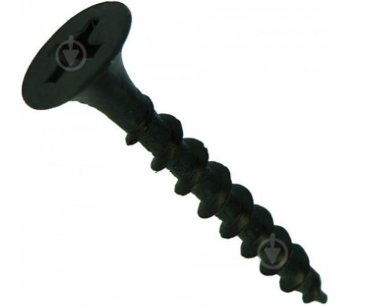 Саморіз по дереву для гіпсокартону 3,5x16 мм вага | Тип: саморіз по дереву,саморіз для гіпсокартону по дереву Тип головки: потайна Діаметр: 3,5 мм Довжина: 16 мм Покриття: фосфат Матеріал установки: для дерева,для фанери,для ДСП,для гіпсокартону Тип шліца: PH Кількість в кілограмі: 909 шт. Країна-виробник: Китай |  | кг | 12 |  | 0.00
24 | Саморіз по дереву для гіпсокартону 3,5x19 мм вага | Тип: саморіз по дереву, саморіз для гіпсокартону Тип головки: потайна Діаметр: 3,5 мм Довжина: 19 мм Покриття: фосфат Матеріал установки: для дерева,для фанери,для ДСП,для гіпсокартону Тип шліца: PH Кількість в кілограмі: 667 шт. Країна-виробник: Китай |  | кг | 12 |  | 0.00
25 | Цвяхи кільцеві для європалет 2,8x60 мм x 0,5 кг без покриття | Діаметр: 2,8 мм Довжина: 60 мм Матеріал: сталь Покриття: без покриття Тип: кільцева Країна-виробник: Україна |  | уп. | 12 |  | 0.00
26 | Цвяхи кільцеві для європалет 2,2x30 мм 0,5 кг | Діаметр: 2,2 мм Довжина: 30 мм Матеріал: сталь Покриття: білий цинк Тип: кільцеві Країна-виробник:Україна |  | уп. | 12 |  | 0.00
27 | Стяжка кабельна 3х60мм | Довжина: 60 мм Ширина: 3 мм Матеріал: пластик Колір виробника: чорний Тип: хомут затяжний Кількість в упаковці: 100 шт. Країна-виробник: Китай |  | уп. | 20 |  | 0.00
28 | 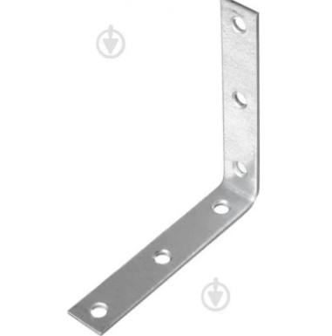 Кутник вузький рівносторонній 80x80x15 мм 1,8 мм | Висота: 80 мм Довжина: 80 мм Ширина: 15 мм Країна-виробник: Україна |  | шт. | 80 |  | 0.00
29 | 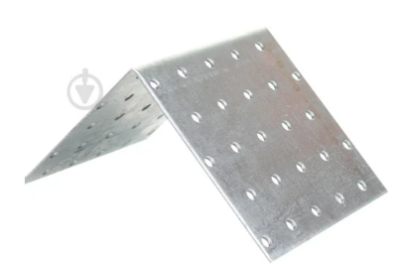 Кутник перфорований асиметричний 60x40x40 мм 1,8 мм (1шт.) | Висота:60 мм Довжина:40 мм Ширина:40 мм Країна-виробник: Україна |  | шт. | 40 |  | 0.00
30 | Кутник перфорований рівносторонній 50x50x50 мм 2,5 мм | Висота: 50 мм Довжина: 50 мм Ширина: 50 мм Країна-виробник: Україна |  | шт. | 40 |  | 0.00
31 | 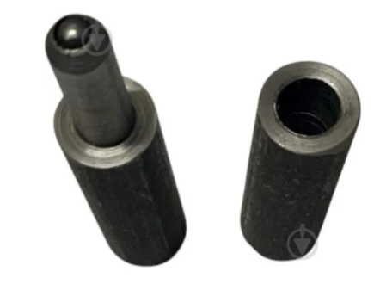 Петля Ц03383 (з кулею) d16 80x16x16 універсальна 1 шт. | Тип: петля Матеріал: сталь Призначення: для двостулкових воріт і хвірток Висота: 80 мм Ширина: 16 мм Довжина: 16 мм Діаметр: 16 мм Сторона відкриття: універсальна Країна-виробник: Україна |  | шт. | 20 |  | 0.00
32 | Петля Ц03384 (з кулею) d20 100x20x20 універсальна 1 шт. | Тип: петля Матеріал: сталь Призначення: для двостулкових воріт і хвірток Висота: 100 мм Ширина: 20 мм Довжина: 20 мм Діаметр: 20 мм Сторона відкриття: універсальна Країна-виробник: Україна |  | шт. | 12 |  | 0.00
33 | Петля Ц03385 (з кулею) d24 110x24x24 універсальна 1 шт. | Тип: петля Матеріал: сталь Призначення: для двостулкових воріт і хвірток Висота: 110 мм Ширина: 24 мм Довжина: 24 мм Діаметр: 24 мм Сторона відкриття: універсальна Країна-виробник: Україна |  | шт. | 12 |  | 0.00
34 | Петля Ц03386 (з кулею) d28 120x28x28 універсальна 1 шт. | Тип: петля Матеріал: сталь Призначення: для двостулкових воріт і хвірток Висота: 120 мм Ширина: 28 мм Довжина: 28 мм Діаметр: 28 мм Сторона відкриття: універсальна Країна-виробник: Україна |  | шт. | 4 |  | 0.00
35 | Петля Ц03387 (з кулею) d32 128x32x32 універсальна 1 шт. | Тип: петля Матеріал: сталь Призначення: для двостулкових воріт і хвірток Висота: 128 мм Ширина: 32 мм Довжина: 32 мм Діаметр: 32 мм Сторона відкриття: універсальна Країна-виробник: Україна |  | шт. | 4 |  | 0.00
36 | Засув105x70 мм Цинковий | Тип: засув Колір виробника: цинк Матеріал: сталь Довжина: 105 мм Ширина: 70 мм Країна-виробник: Україна |  | шт. | 20 |  | 0.00
37 | Засув 120 120x80 мм Цинковий | Тип:з асув Колір виробника: цинк Матеріал: оцинкована сталь Довжина: 120 мм Ширина: 80 мм Країна-виробник: Україна |  | шт. | 16 |  | 0.00
38 | Цвях Цвях скоба | Товщина: 8 мм Ширина: 200мм Покриття: ЦБ Кількість в упаковці: 1 шт. Країна-виробник: Китай |  | шт. | 60 |  | 0.00
39 | Цвяхи скоба 2,4x23 мм 0,5 кг | Діаметр: 2,4 мм Довжина: 23 мм Матеріал: сталь Покриття: білий цинк Тип: скоба |  | уп. | 6 |  | 0.00
40 | Скоба такелажна 10 мм DIN 82101 | Покриття: білий цинк Матеріал: сталь Відповідність стандарту: DIN 82101 Країна-виробник: Китай |  | шт. | 40 |  | 0.00
41 | Скоба такелажна 6 мм сталева 1 шт. | Діаметр: 6 мм Довжина: 40 мм Покриття: цинк Матеріал: сталь Кількість в упаковці: 1 шт. Країна-виробник: Китай |  | шт. | 40 |  | 0.00
42 | Скоба такелажна 16 мм DIN 82101 | Покриття: білий цинк Матеріал: сталь Відповідність стандарту: DIN 82101 Країна-виробник: Україна |  | шт. | 20 |  | 0.00
43 | Скоба такелажна 20 мм DIN 82101 | Покриття: білий цинк Матеріал: сталь Відповідність стандарту: DIN 82101 Країна-виробник: Україна |  | шт. | 20 |  | 0.00
44 | Скоба такелажна G209 2,0 т (6320902) | Діаметр: 33.3 мм Покриття: цинк Матеріал: сталь Відповідність стандарту: ДСТУ EN 13889:2017 Кількість в упаковці: 1000 шт. Країна-виробник: Китай |  | уп. | 16 |  | 0.00
45 | Скоба такелажна G2130 6,50 т (6321306) | Діаметр: 58 мм Покриття: цинк Матеріал: сталь Відповідність стандарту: ДСТУ EN 13889:2017 Кількість в упаковці: 1000 шт. Країна-виробник: Китай |  | уп. | 8 |  | 0.00
Всього вартість пропозиції, грн* |  |  |  |  |  | 0.00
* Товариство Червоного Хреста України є громадською неприбутковою організацією і просить надати максимальні знижки на товар, вказаний у ціновій пропозиції.
** Закупівля відбувається одним лотом
Умови оплати: _________________ (прописати)
Термін доставки товару з моменту укладення договору: ______________ (календарних днів, прописати)

Примітка: вартість одиниці продукції та загальну вартість пропозиції потрібно заповнювати у гривнях, зазначаючи цифрове значення, яке має не більше двох знаків після коми.
Ми погоджуємось, що всі витрати, пов’язані з доставкою товару, завантажувально-розвантажувальними роботами здійснюються за рахунок Постачальника за наданою адресою.
Ми погоджуємося та ознайомлені з умовами типового Договору ТЧХУ (Додаток №2 до Запиту).
Ми погоджуємося з умовами, що Замовник має право розділити дану закупівлю між декількома постачальниками за умови наявності більш вигідних умов на різні позиції.
Ми погоджуємося з умовами, що Ви можете відхилити нашу чи всі надані пропозиції, та розуміємо, що Ви не обмежені у прийнятті будь-якої іншої пропозиції з більш вигідними для Вас умовами.
Ми погоджуємось зафіксувати цінову пропозицію протягом 90 календарних днів з моменту подачі
Подаючи свою пропозицію ми підтверджуємо повну комплектацію та відповідність умовам зазначеним в Запиті.
Учасники повинні надсилати цінові пропозиції з підписом і печаткою (за наявності)

 |  | Керівник організації/ФОП:____________________________ ( ____________________)
 |  | МП підпис ПІБ

